Hoja 1
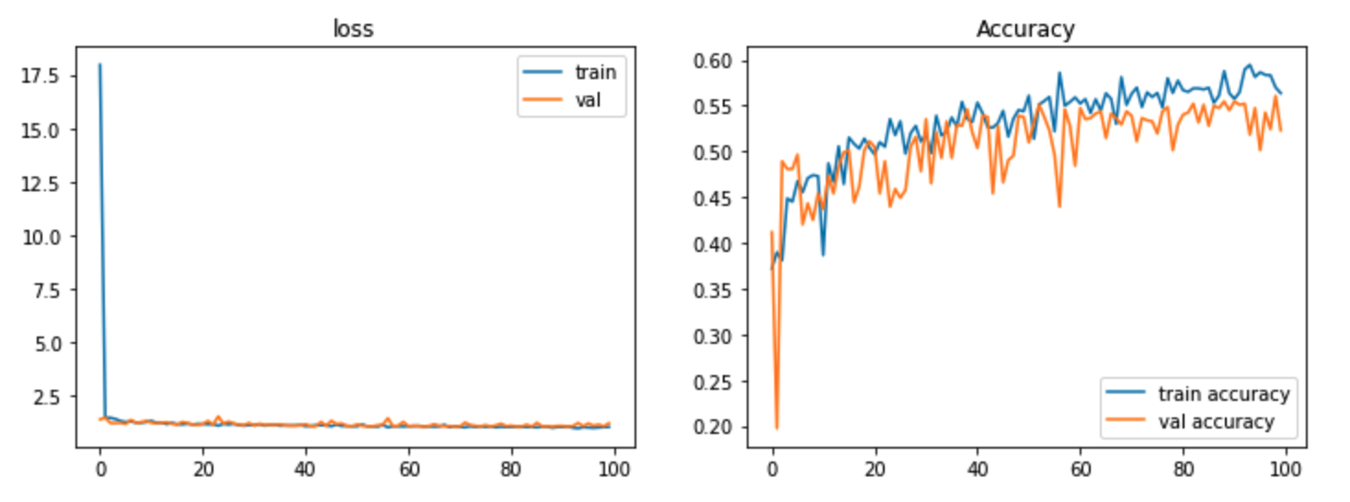
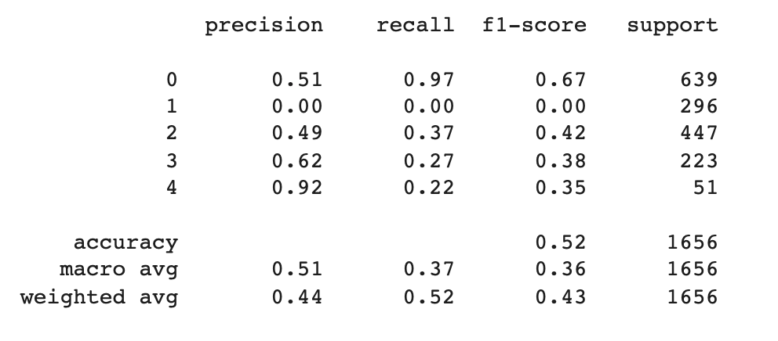
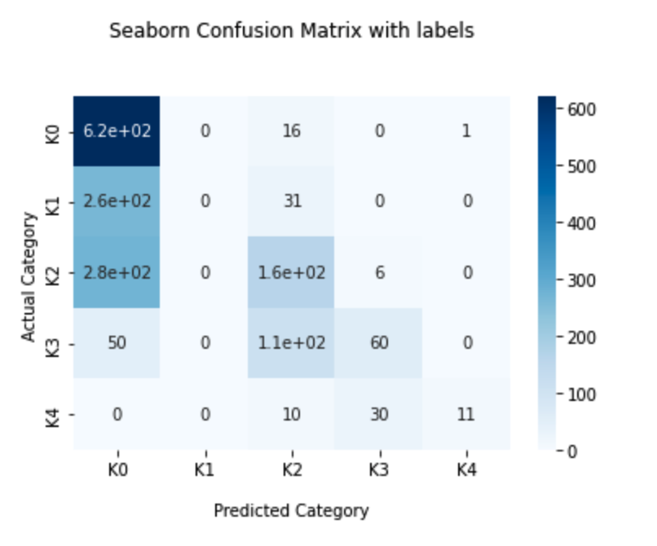
 |  |  |  |  |  |  |  |  |  |  | EVALUATE
# | Modelo | Zoom | Horizontal Flip | Vertical Flip | Epochs | Optimizer | Patience | Accuracy | Val_loss | Val_Accuracy | Eval_Loss | Eval_Accuracy | Epochs corridas | Layers sobre base case | Cant Imagenes | Autor | notas
1 | InceptionV3 | 0.2 | None | None | 100 | adamax | 30 | 0.6783 | 1.5862 | 0.3746 | 1.3343 | 0.389 | 81 | no | 200 | Roberto
2 | InceptionV3 | 0.2 | None | None | 100 | adam | 30 | 0.3957 | 1.511 | 0.3309 | 1.3525 | 0.3572 | 58 | no | 200 | Roberto
3 | InceptionV3 | None | None | None | 100 | adamax | 30 | 0.7883 | 1.7316 | 0.3994 | 1.4642 | 0.349 | 60 | no | 200 | Leandro | CASO BASE, con Adamax
4 | InceptionV3 | None | None | None | 100 | adam | 30 | 0.1778 | 1.6155 | 0.0394 | 1.5897 | 0.0564 | 36 | no | 200 | Leandro | Caso base con Adam
5 |  |  |  |  |  |  |  |  |  |  |  |  |  | no | 200 | Franco
6 | VGG16 | None | None | None | 150 | adamax | 25 | 0.62 | 0.87 | 0.37 |  |  |  | si | 200 | Federico
7 | VGG16 | None | Yes | None | 100 | adamax | 30 | 0.46 | 1.32 | 0.36 |  |  |  |  | 200 | Federico
8 | VGG16 | 0.2 | Yes | Yes | 100 | adamax | 30 | 0.445 | 1.3657 | 0.3324 | 1.3125 | 0.3631 | 100 | Si | 200 | Federico
9 | InceptionV3 | 0.2 | Yes | Yes | 100 | adamax | 30 | 0.4039 | 1.2961 | 0.3557 | 1.3442 | 0.3678 | 29 | Si | 200 | Federico
10 | DenseNet201 | 0.2 | Yes | Yes | 100 | adamax | 30 | 0.6218 | 1.0912 | 0.5073 | 1.1004 | 0.5065 | 100 | Si | 200 | Federico
11 | DenseNet201 | 0.2 | Yes | Yes | 100 | adamax | 30 | 0.6389 | 0.9994 | 0.5408 | 0.9323 | 0.6178 | 100 | Si | ALL | Federico | Data Completa

12 | VGG16 | 0.2 | None | None | 100 | adam | 30 | 0.179 | 1.6129 | 0.0394 | 1.61 | 0.235 | 31 | no | 200 | Roberto
13 | VGG16 | 0.2 | None | None | 100 | adamax | 30 |  |  |  |  |  |  | no | 200 | Roberto
14 | VGG16 | None | None | None | 100 | adamax | 30 | 0.5694 | 1.5785 | 0.2653 | 1.5142 | 0.3137 | 100 | no | 200 | Leandro
15 | VGG16 | None | None | None | 100 | adam | 30 | 0.5468 | 1.8689 | 0.2172 | 1.7143 | 0.2456 | 100 | no | 200 | Leandro
16 | VGG16 | 0.2 (solo en Train) | Yes (solo en Train) | Yes (solo en Train) | 100 | adamax | 30 | 0.224 | 1.6023 | 0.2274 | 1.5785 | 0.2632 | 41 | no | 200 | Leandro
17 | VGG16 | 0.2 (solo en Train) | Yes (solo en Train) | Yes (solo en Train) | 100 | adam | 30 | 0.1778 | 1.6155 | 0.0394 | 1.6066 | 0.1962 | 61 | no | 200 | Leandro
18 | DenseNet201 | None | None | None | 100 | adamax | 30 | 0.9527 | 1.4746 | 0.4373 | 1.3857 | 0.3925 | 37 | no | 200 | Leandro
19 | DenseNet201 | None | None | None | 100 | adam | 30 | 0.4666 | 1.701 | 0.2624 | 1.575 | 0.3196 | 100 | no | 200 | Leandro
20 | DenseNet201 | 0.2 (solo en Train) | Yes (solo en Train) | Yes (solo en Train) | 100 | adamax | 30 | 0.6166 | 1.4792 | 0.3615 | 1.1746 | 0.4313 | 86 | no | 200 | Leandro
21 | DenseNet201 | 0.2 (solo en Train) | Yes (solo en Train) | Yes (solo en Train) | 100 | adamax | 30 | 0.5636 | 1.1882 | 0.523 |  | 0.5181 |  | no | ALL | Leandro

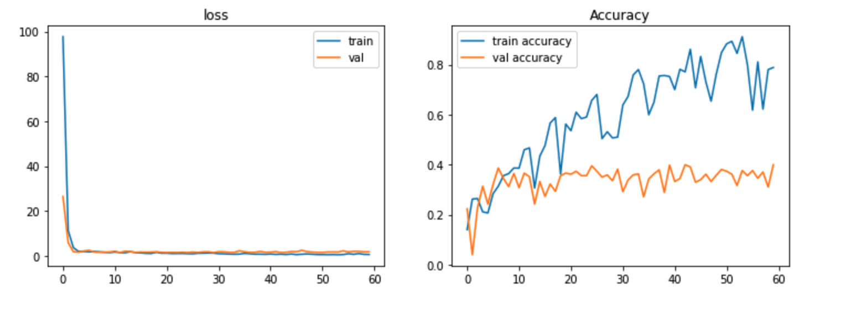
 |  |  |  |  |  |  |  |  |  |  |  |  |  | InceptionV3 CON ADAMAX
 | Graficos #1
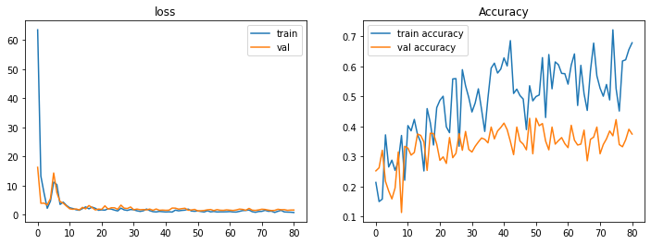
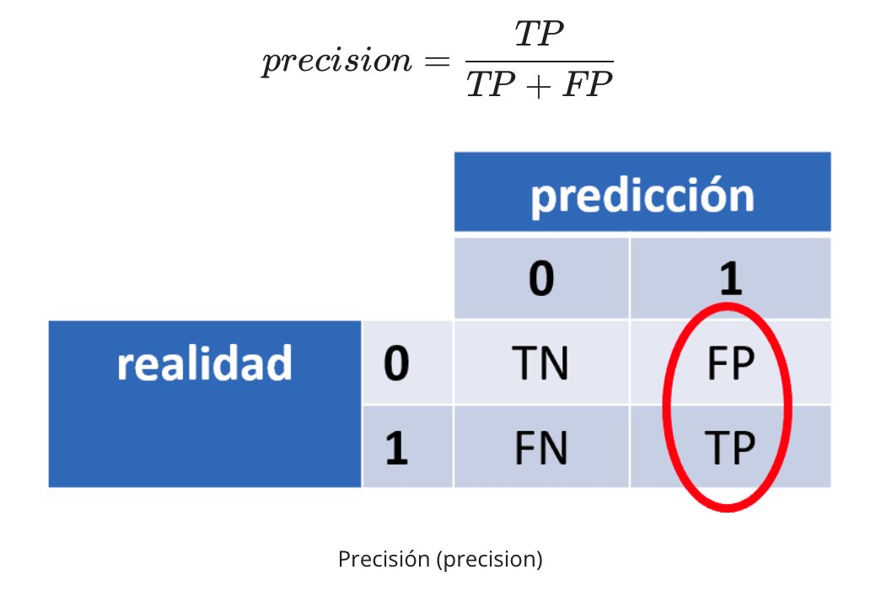

 |  |  |  |  |  |  |  | FEDE
 |  |  |  |  |  |  |  | DenseNet201 CON ADAMAX y FULL AUGMENTATION

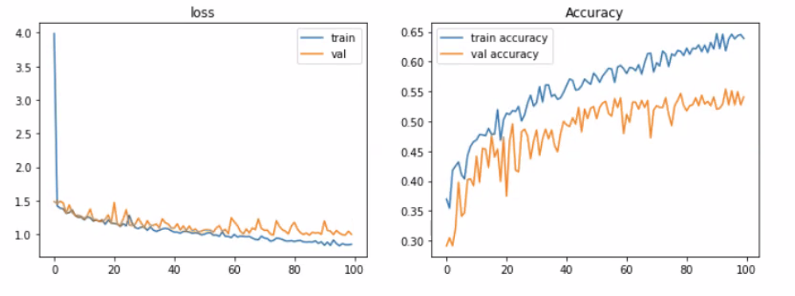
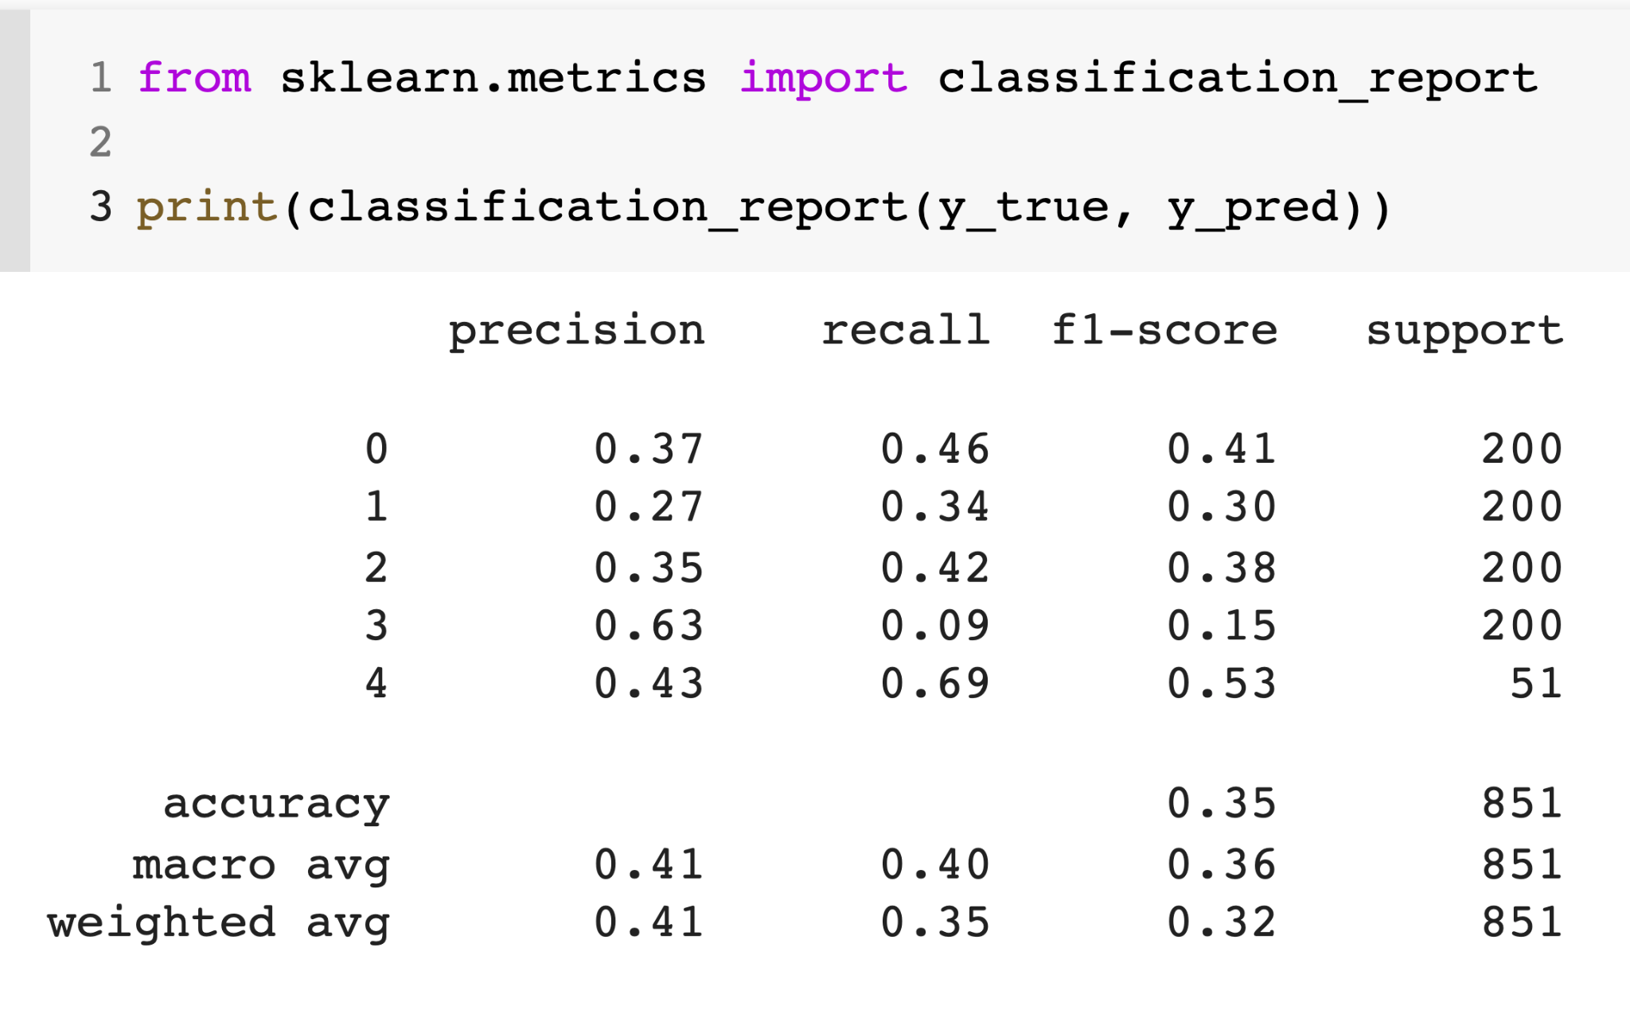

 | Graficos #2
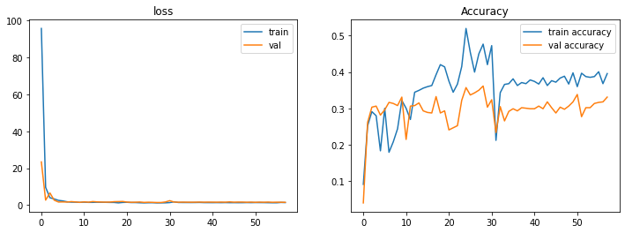

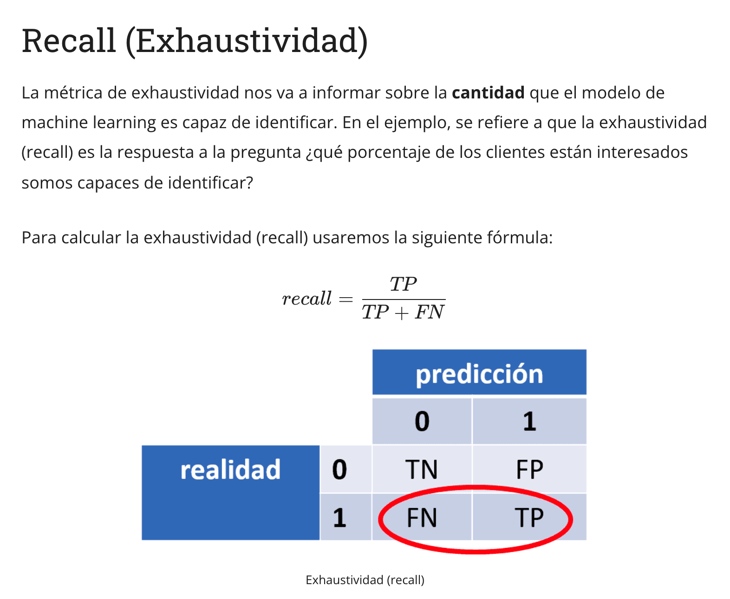

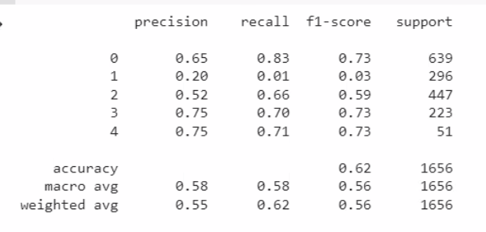

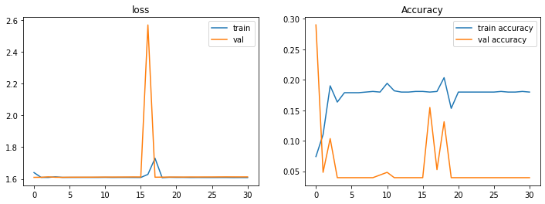
 | Gráficos #8

 |  |  |  |  |  |  |  |  |  |  |  |  |  | InceptionV3 CON ADAM
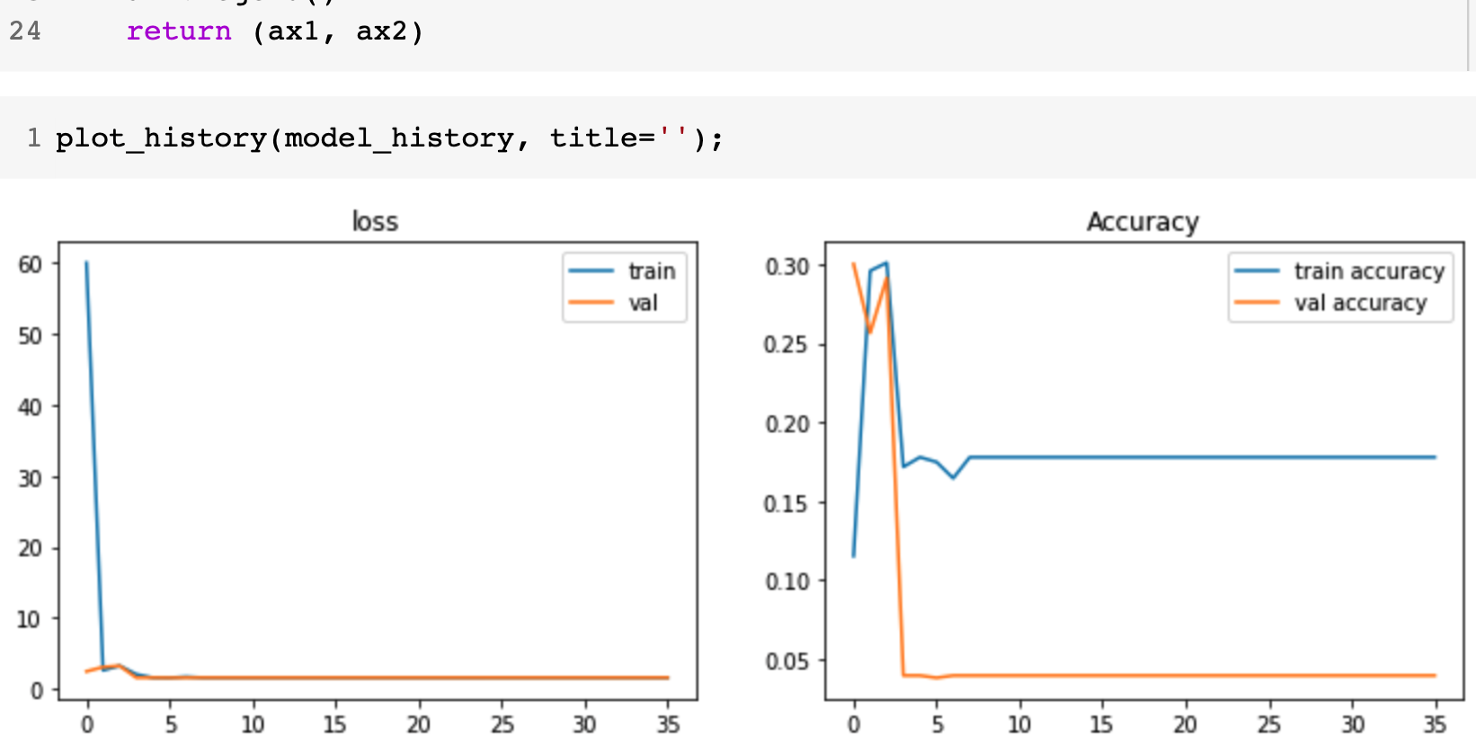
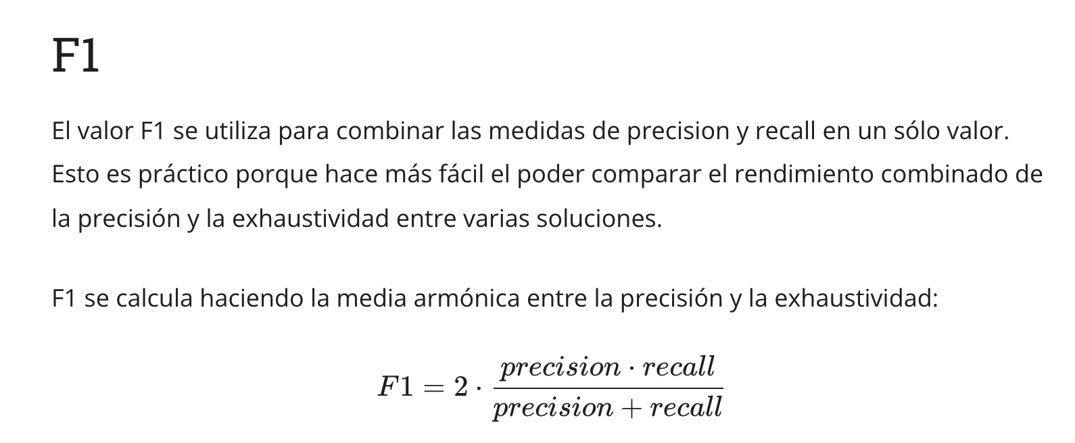
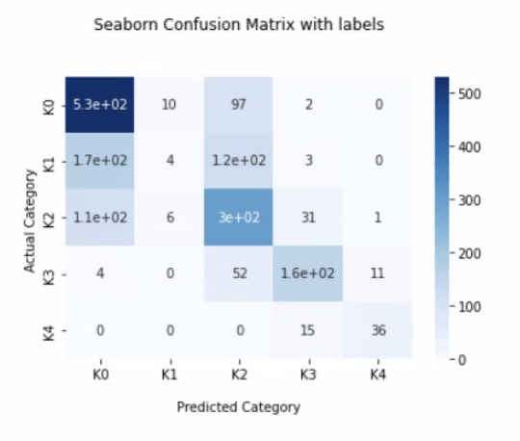

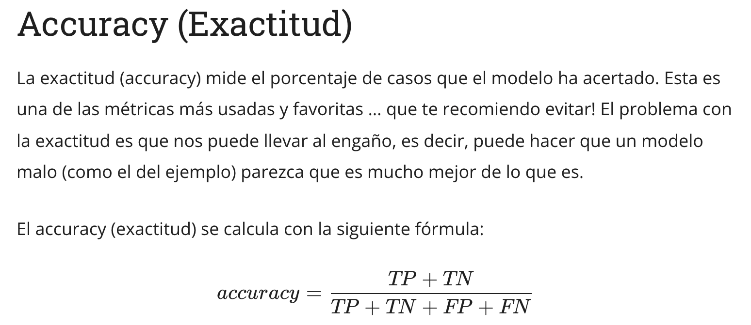

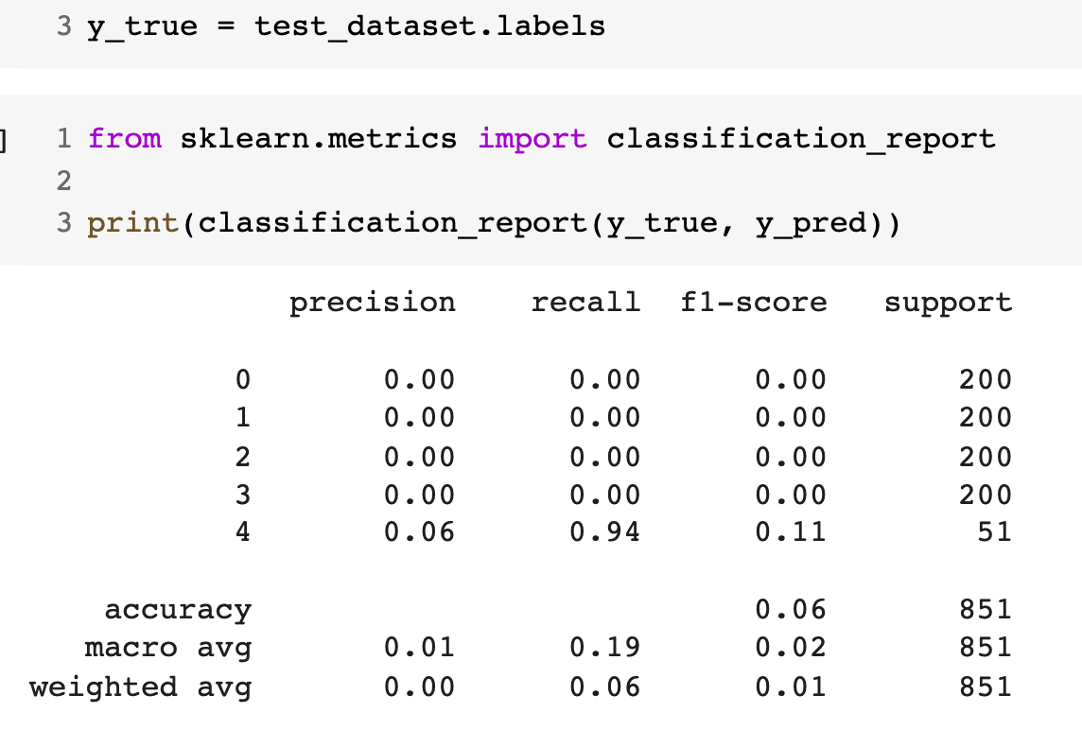


<

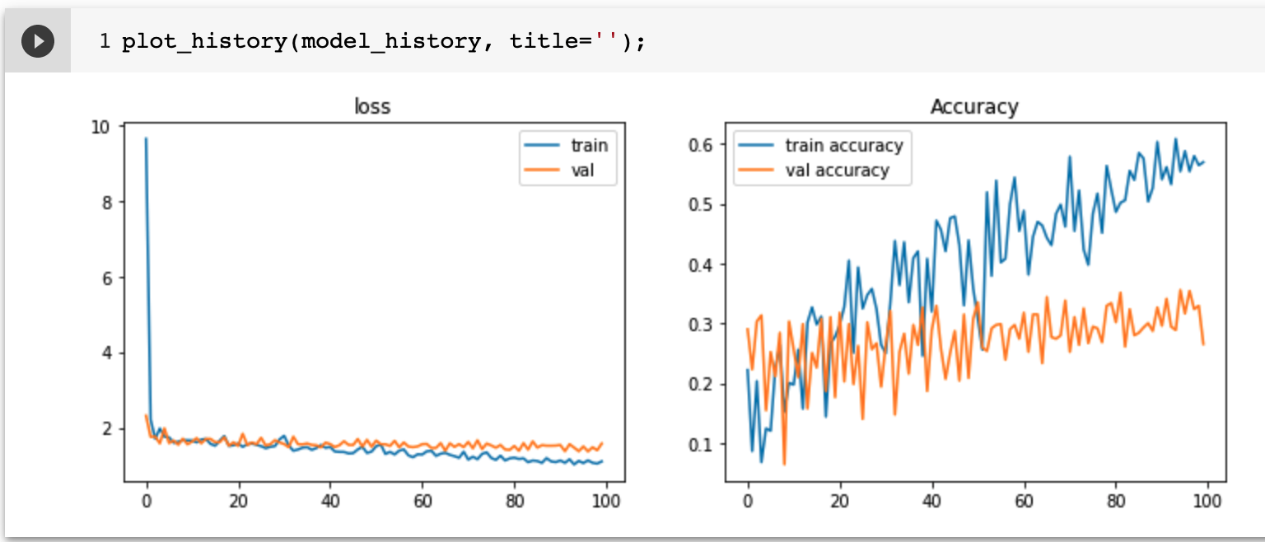
 |  |  |  |  |  |  |  |  |  |  |  |  |  | VGG16 CON ADAMAX |  |  |  | VGG16 CON ADAM
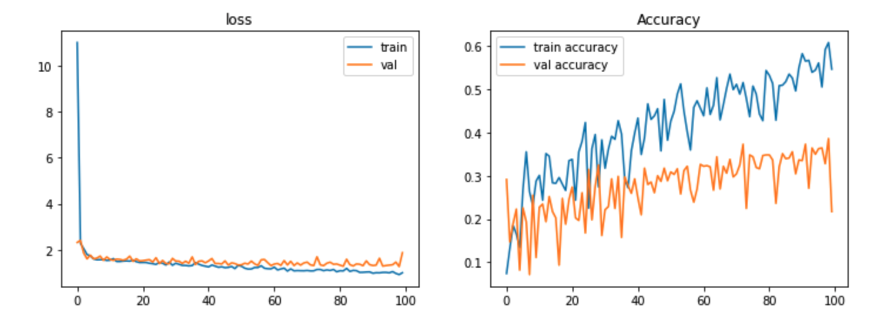

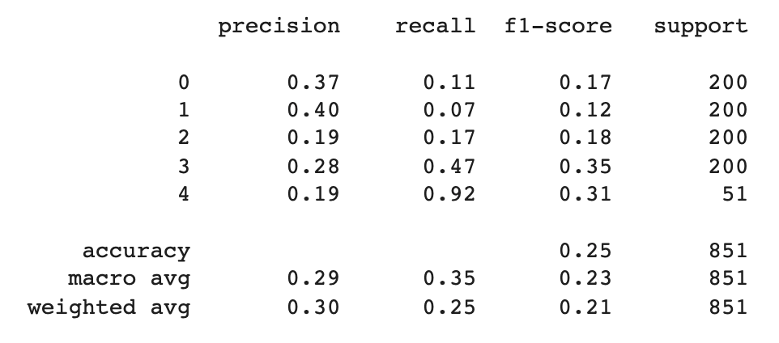
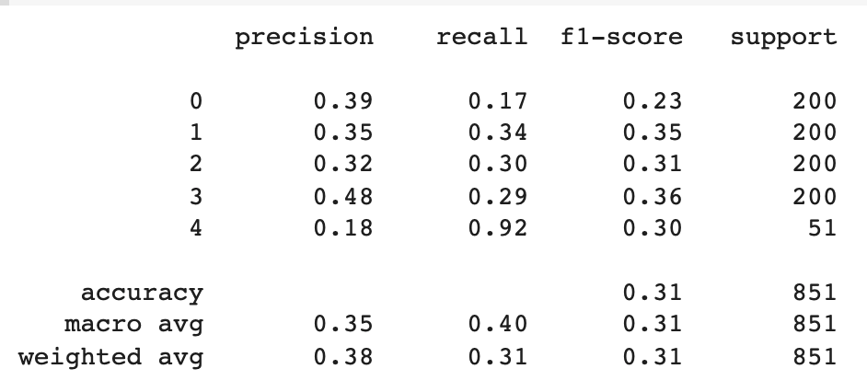

 |  |  |  |  |  |  |  |  |  |  |  |  |  | VGG16 CON ADAMAX y FULL AUGMENTATION |  |  |  | VGG16 CON ADAM y FULL AUGMENTATION
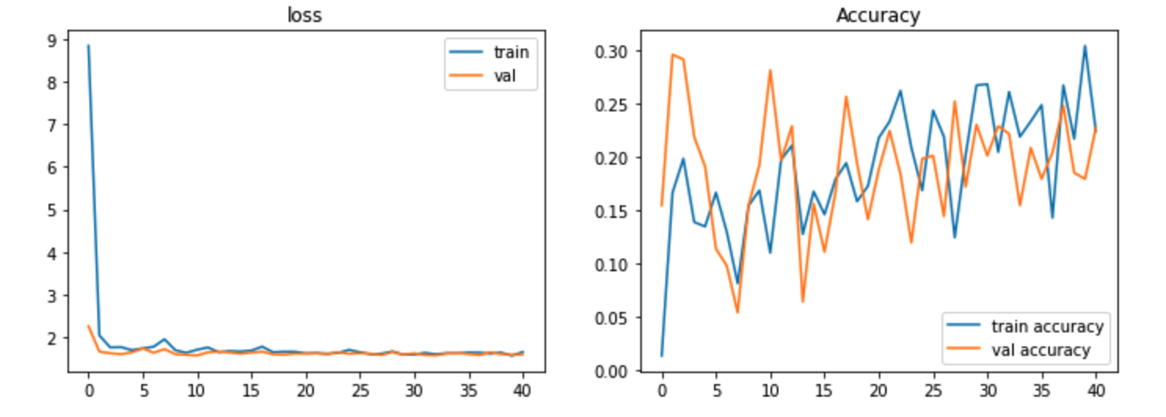
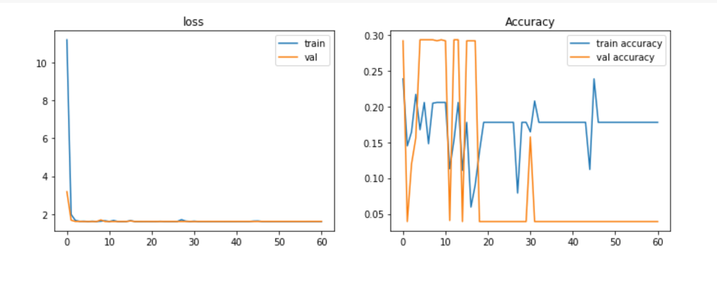

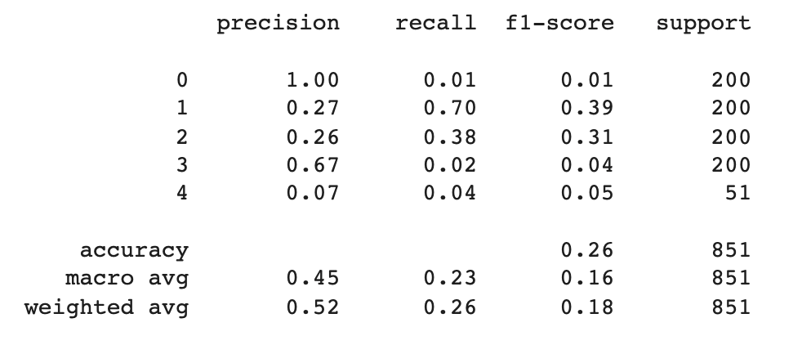
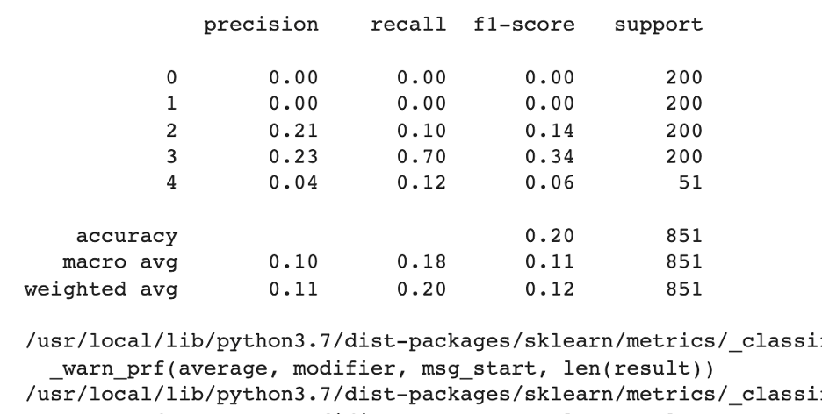

 |  |  |  |  |  |  |  |  |  |  |  |  |  | DenseNet201 CON ADAMAX |  |  |  | DenseNet201 CON ADAM
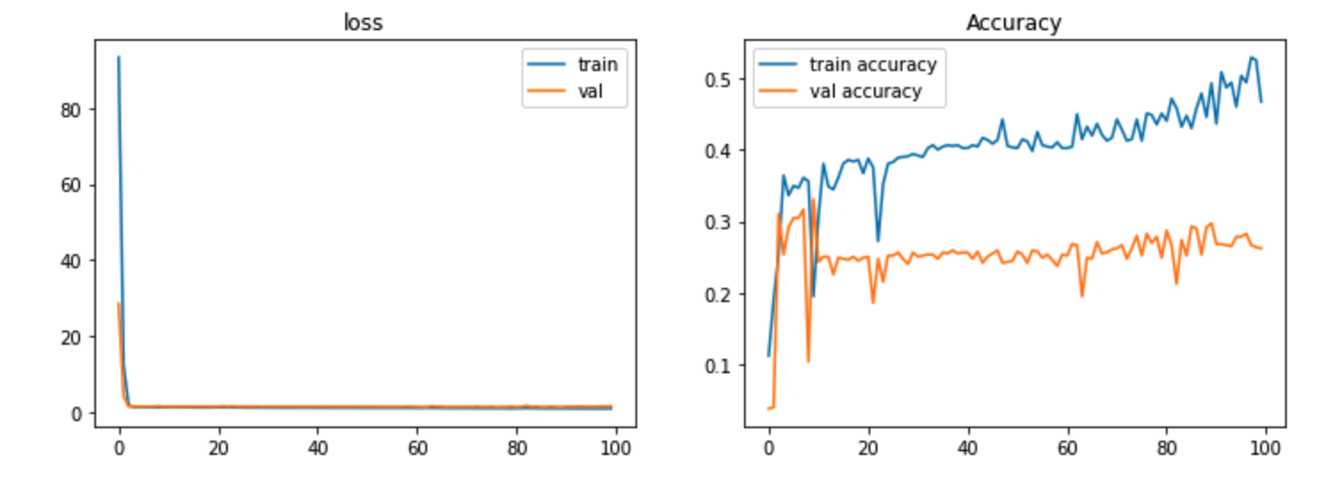
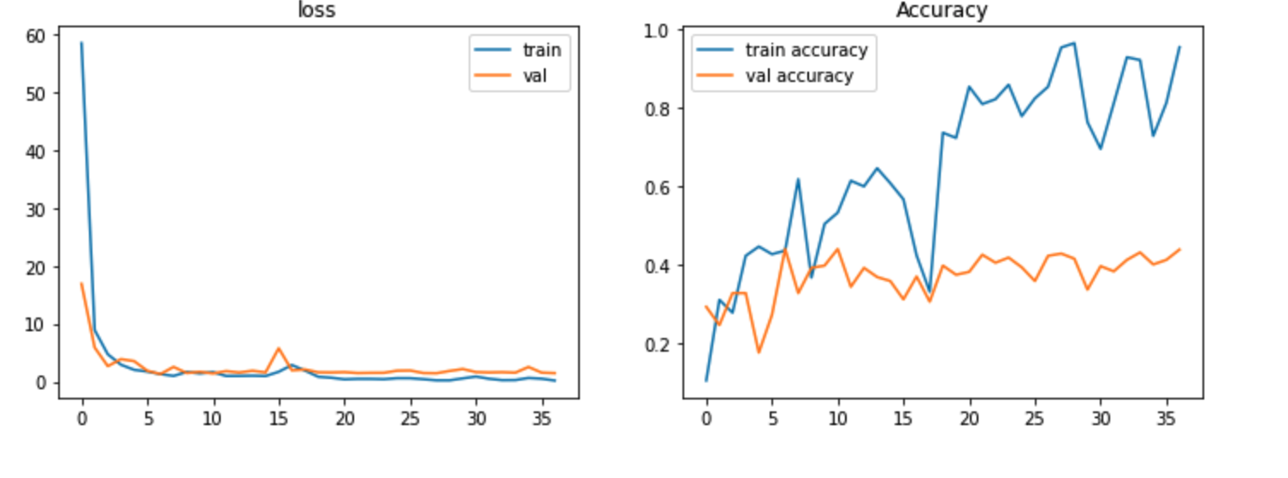

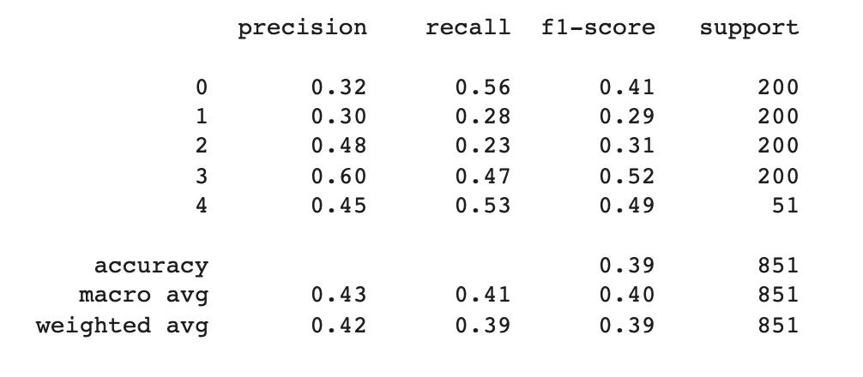
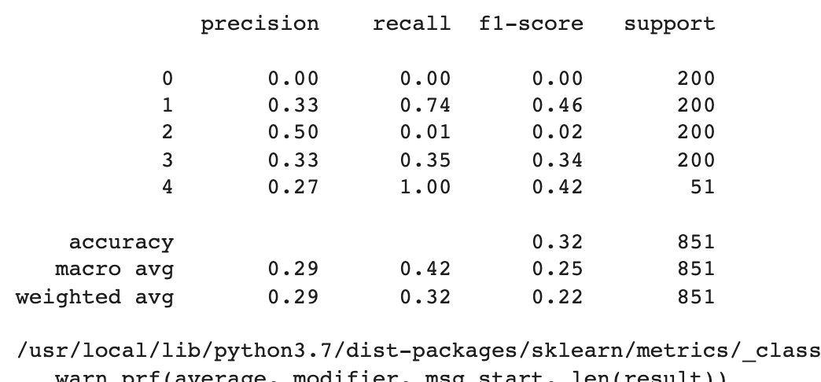

 |  |  |  |  |  |  |  |  |  |  |  |  |  | DenseNet201 CON ADAMAX y FULL AUGMENTATION |  |  |  | DenseNet201 CON ADAM y FULL AUGMENTATION
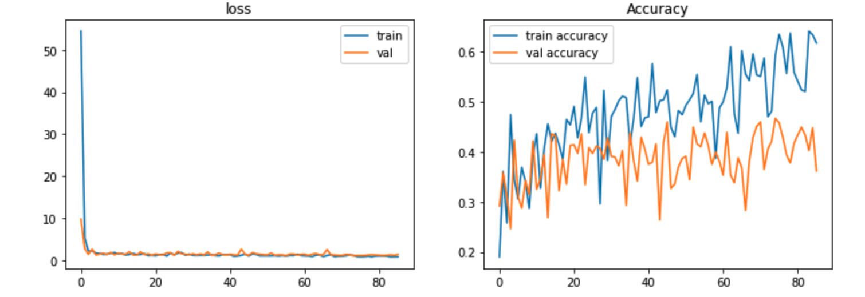

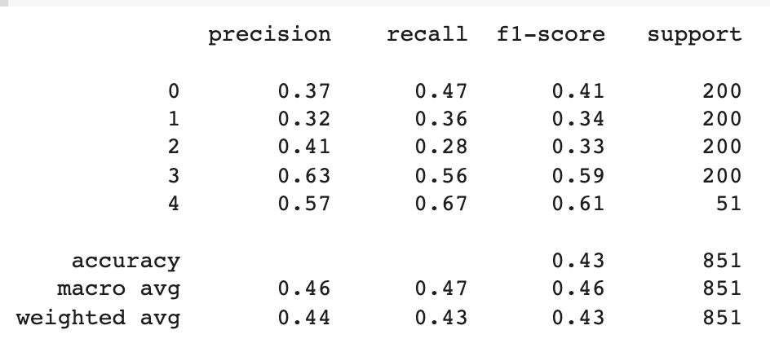

 |  |  |  |  |  |  |  |  |  |  |  |  |  | DenseNet201 CON ADAMAX y FULL AUGMENTATION y TODAS LAS IMAGENES

Hoja 2
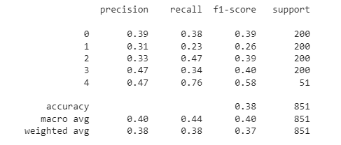
Metrics #2

Matrics #7
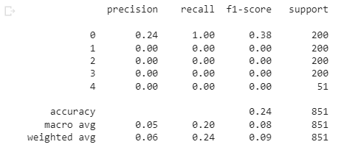

Pred[0] - #7
array([0.20116124, 0.20038788, 0.19856013, 0.19922769, 0.2006631 ], dtype=float32)

